4.lapa
7. Ēkas norobežojošo konstrukciju siltuma pārnese ar pārvadi |  |  |  |  |  |  |  |  |  | 19 |  | 1.stāvs | 79.09 |  | Telpu vidējais augstms |  |  | 2.90 | m
(saskaņā ar LBN 002-19 "Ēku norobežojošo konstrukciju siltumtehnika") |  |  |  |  |  |  |  |  |  | 19 |  | 2.stāvs | 0.00 |  | Neapkurināmās platības |  |  | 0.00 |  | 79.09
 |  |  |  |  |  |  |  |  |  |  |  | 3.stāvs, pagrabs | 0.00 | 79.09 | Ēkas ārējais perimetrs |  |  | 44.20 | m | 79.09
Nr. | Konstrukcijas būvelementts | Būvelementa laukums |  | Aprēķinu siltumcaurlaidība |  | Maksimālā normatīvā siltumcaurlaidība |  | Aprēķinu siltuma pārneses koeficients ar pārvadi | Maksimālais siltuma pārneses koeficients ar pārvadi |  |  | Tehniskās telpas, u.c. | 0.00 | Jelgava |  | 20.0 |  | dzīvojamā |  | 0
 |  | Akop |  | Ui |  | UiRM | atbilstība LBN 002-19 | HiT | HiTM |  | 1 | (saskaņā ar LBN 002-19 "Ēku norobežojošo konstrukciju siltumtehnika") |  |  |  |  |  |  |  | dzīvojamā
 |  | m2 |  | W/(m2K) |  | W/(m2K) |  | W/K | W/K |  | 15 | (saskaņā ar LBN 002-01 "Ēku norobežojošo konstrukciju siltumtehnika") |  |  |  |  |  |  |  | admin
1 | Siena 1 | 123.13 |  | 0.12 |  | 0.23 | atbilst | 14.78 | 28.32 | 19 | 19 | (saskaņā ar LBN 002-15 "Ēku norobežojošo konstrukciju siltumtehnika")
2 | Jumts 1 | 82.25 |  | 0.11 |  | 0.20 | atbilst | 9.05 | 16.45
3 | Grīda 1 | 79.09 |  | 0.08 |  | 0.20 | atbilst | 6.33 | 15.82 | uz grunts |  | Logu laukums pēc LBN 002-15
4 | Logi 1 | 16.92 |  | 1.00 |  | 1.10 | atbilst | 16.92 | 18.61 |  |  | Logu laukuma atbilstība LBN 002-01 (projekts) |  |  |  |  |  | 123.13
5 | Durvis, vārti 1 | 3.60 |  | 1.00 |  | 1.80 | atbilst | 3.60 | 6.48 |  |  | Sienas platība atbilstoši LBN 002-15 |  |  |  |  |  | 16.92 |  |  |  |  |  | 32.76 | 2.61 | 85.56912
Kopā/vidēji: |  | 304.99 |  | 0.166 |  | 0.281 |  | 50.67 | 85.68 |  |  | Sienas platība atbilstoši LBN 002-01 |  |  |  |  |  |  |  |  |  |  |  | 46.33 | 4.1729850746 | 193.33439851
Termiskie tilti |  |  |  |  |  |  |  |  |  |  |  |  |  |  |  |  |  |  |  |  |  |  |  | 79.09 | 3.5264068594 | 278.90351851
 |  | m |  | W/mK |  | W/mK |  |  |  |  | 50.67 | 50.67 |  |  |  |  |  | telpu platība, m2 |  | telpas augstums, m
1 | Logi, durvis, vārti | 50.4 |  | 0.02 |  | 0.20 | atbilst | 1.01 | 10.08 |  |  |  |  |  |  | 1.stāvs |  | 79.09 |  | 2.9 |  | 229.361
2 | Grīda/ ārsiena | 44.2 |  | 0.05 |  | 0.20 | atbilst | 2.21 | 8.84 |  |  |  |  | 51.03 |  | 2.stāvs |  | 0.00 |  | 0 |  | 0
3 | Ārsiena / jumts | 44.2 |  | -0.05 |  | 0.20 | atbilst | -2.21 | 8.84 |  |  | 1.00 |  |  |  | 3.stāvs |  | 0.00 |  | 0 |  | 0
4 | Ārējais stūris | 19.5 |  | -0.05 |  | 0.20 | atbilst | -0.98 | 3.90 |  |  |  |  |  |  |  |  | 79.09 |  | 2.9 |  | 229.361 |  |  |  |  | 419.177
5 | Iekšējais stūris | 6.5 |  | 0.05 |  | 0.20 | atbilst | 0.33 | 1.30 |  |  | 50.67 |  |  |  |  |  |  |  |  |  |  |  |  |  |  | 0
 |  |  |  |  |  | Kopā: | W/K | 51.03 | 118.64 |  |  | 50.67 |  | 6.33 |  |  |  | Ag | Ug | Af | Uf | Ig | Yg |  | L1 | L2 | L3 | L4 | L5
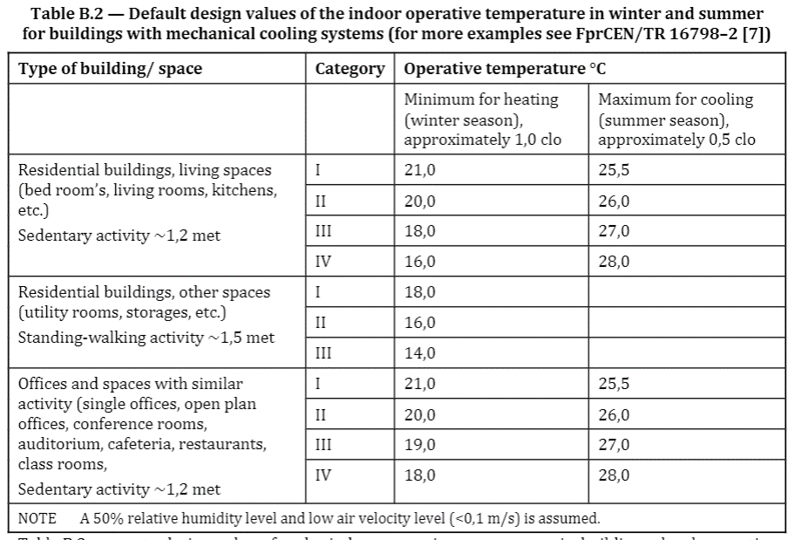
 |  |  |  |  |  |  | W/(m2K) | 0.65 | 1.50 |  |  |  |  | 79.09

 | Gaismu caurlaidīgo virsmu platība, m2 |  |  |  |  |  |  | 13.51
 | Aprēķina platība, m2 |  |  |  |  |  |  | 79.09 |  |  |  |  | 16 |  |  |  |  | 0.345 | 0.080035402706
 | Gaismu caurlaidīgo virsmu īpatsvars pret aprēķina platību |  |  |  |  |  |  | 17% |  |  |  |  | 17
 |  |  | m2 |  | t (*C) | aprēķina t (*C) |  |  |  |  |  |  | 18
 | Telpas ar komforta t |  | 79.09 |  | 20 | 20 |  |  |  |  |  |  | 19
 | Tehniskās telpas, u.c. |  | 0.00 |  | 16
Būvelementu aprēķina un max normatīvā siltumcaurlaidība
 | Aprēķinu siltumcaurlaidība | Maksimālā normatīvā siltumcaurlaidība
Siena 1 | 0.12 | 0.23
Jumts 1 | 0.11 | 0.20
Grīda 1 | 0.08 | 0.20
Logi 1 | 1.00 | 1.10
Durvis, vārti 1 | 1.00 | 1.80
 |  |  |  |  |  |  |  |  |  |  |  |  | 20
 |  |  |  |  |  |  |  |  |  |  |  |  | 21 |  |  |  |  |  |  | 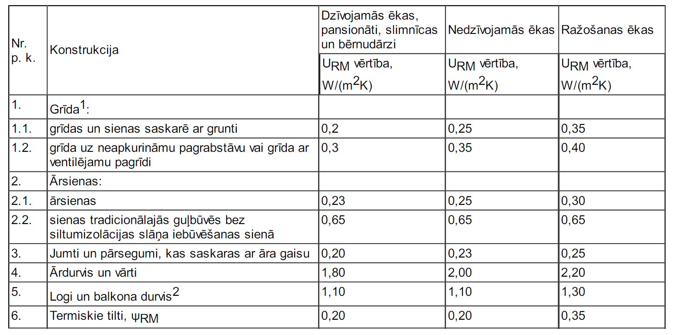
 |  |  |  |  |  |  |  |  |  |  |  |  | 22
 |  |  |  |  |  |  |  |  |  |  |  |  | 23 |  |  |  |  |  | 0
Gandrīz nulles enerģijas ēkas energoefektivitātes līmenis tiek sasniegts gadījumā, ja ēkā ir mehāniskās ventilācijas sistēma ar vismaz 80% siltuma zudumu atgūšanas efektivitāti apkures periodā, nodrošinot ēkas gaiscaurlaidību q50 ≤ 0,6 m3/(m2 × h) |  |  |  |  |  |  |  |  |  |  |  |  | 24 |  |  |  |  |  | 0
 |  |  | Atstāj nulli, ja nav iekšējā stūra un neslēp līniju |  |  |  |  |  |  |  |  |  | 25 |  |  |  |  |  | 0
 |  |  |  |  | Ug |  | Uf | UW | UW |  |  |  | 26 |  |  |  |  |  | 0 |  |  | 7 | 2.57 | 17.99
 | 1.46 | 1.34 |  |  | 2.6 |  | 1.3 | 2.405 | #DIV/0! |  | #REF! |  | 27 |  |  |  |  |  | 0 |  |  | 37.10 | 2.73 | 101.283
 | 2 | 2.5 |  |  | 0.7 |  | 1.0 | 0.745 | #DIV/0! |  | #REF! |  | 28 |  |  |  |  |  | 0 |  |  | 15.80 | 2.7 | 42.66
 | 2 | 1.35 |  |  | 0.7 |  | 1.0 | 0.745 | #DIV/0! |  | #REF! |  | 29 |  |  |  |  |  | 0 |  |  | 13.80 | 2.7 | 37.26
 | 1.5 | 0.7 |  |  | 0.7 |  | 1.0 | 0.745 | #DIV/0! |  | #REF! |  | 30 |  |  |  |  |  | 0 |  |  | 5.70 | 2.39 | 13.623
 | 2 | 0.7 |  |  | 0.7 |  | 1.0 | 0.745 | #DIV/0! |  | #REF! |  |  |  |  |  |  |  | 0 |  |  | 4.30 | 2.13 | 9.159
 | 1 | 0 |  |  | 1 |  | 1.3 | #DIV/0! | #DIV/0! |  | #REF! |  |  |  |  |  |  |  | 0 |  |  | 14.3 | 2.7 | 38.61
 |  |  |  |  | 1 |  | 1.3 | #DIV/0! | #DIV/0! |  | #REF! |  |  |  |  |  |  |  | 0 |  |  | 10.40 | 2.67 | 27.768
 |  |  |  |  |  |  |  | #REF! | #REF! |  | #REF! |  |  |  |  |  |  |  | 0 |  |  | 10.50 | 2.55 | 26.775
 |  |  |  |  |  |  |  |  |  |  |  |  |  |  |  |  |  |  | 0 |  |  | 6.00 | 2.83 | 16.98
 |  |  |  |  |  |  |  |  |  |  |  |  |  |  |  |  |  |  | 0 |  |  | 29.40 | 2.45 | 72.03
 |  |  |  |  |  |  |  |  |  |  |  |  |  |  |  |  |  |  | 0 |  |  | 1.50 | 2.67 | 4.005
 |  |  |  |  |  |  |  |  |  |  | 0 |  |  |  |  | 1.stāvs |  |  | 0 |  |  | 11.00 | 2.62 | 28.82
 |  |  |  |  |  |  |  |  |  |  |  |  |  | 135 |  | 0.0 |  |  | 0 |  |  | 15.8 | 2.62 | 41.396
 |  |  |  |  |  |  |  |  |  |  |  |  |  |  |  |  |  |  | 0 |  |  | 22.6 | 2.5 | 56.5
 |  |  |  |  |  |  |  |  |  |  |  |  |  |  |  |  |  |  | 0 |  |  | 20.3 | 3.31 | 67.193
 |  |  |  |  |  |  |  |  |  |  |  |  |  |  |  |  |  |  | 0 |  |  | 4.4 | 2.46 | 10.824
 |  |  |  |  |  |  |  |  |  |  |  |  |  |  |  |  |  |  | 0 |  |  | 4 | 2.44 | 9.76
 |  |  |  |  |  |  |  |  |  |  |  |  |  |  |  |  |  |  | 0 |  |  | 1.7 | 2.45 | 4.165
 |  |  |  |  |  |  |  |  |  |  |  |  |  |  |  |  |  |  | 0 |  |  | 1.7 | 2.45 | 4.165
 |  |  |  |  |  |  |  |  |  |  |  |  |  |  |  |  |  |  | 0 |  |  | 3.3 | 3.31 | 10.923
 |  |  |  |  |  |  |  |  |  |  |  |  |  |  |  | 2.stāvs |  |  | 0 |  |  | 4.80 | 3.28 | 15.744
 |  |  |  |  |  |  |  |  |  |  |  |  |  |  |  | 0 |  |  | 0 |  |  | 2.60 | 3.28 | 8.528
 |  |  |  |  |  |  |  |  |  |  |  |  |  |  |  |  |  |  | 0 |  |  | 36.5 | 3.29 | 120.085
 |  |  |  |  |  |  |  |  |  |  |  |  |  |  |  |  |  |  | 0 |  |  | 6.80 | 3.27 | 22.236
 |  |  |  |  |  |  |  |  |  |  |  |  |  |  |  |  |  |  | 0 |  |  | 291.3 | 2.7754273944 | 808.482
 |  |  |  |  |  |  |  |  |  |  |  |  |  |  |  |  |  |  | 0
 |  |  |  |  |  |  |  |  |  |  |  |  |  |  |  |  |  |  | 0
 |  |  |  |  |  |  |  |  |  |  |  |  |  |  |  | pagrabs |  |  | 0 |  |  | 16.8 | 2.03 | 34.104
 |  |  |  |  |  |  |  |  |  |  |  |  |  |  |  | 0 |  |  | 0 |  |  | 14.4 | 1.8 | 25.92
 |  |  |  |  |  |  |  |  |  |  |  |  |  |  |  |  | 0 | #DIV/0! | 0 |  |  | 27.7 | 1.8 | 49.86
 |  |  |  |  |  |  |  |  |  |  |  |  |  |  |  |  |  |  |  |  |  | 55 | 1.89 | 103.95
 |  |  |  |  |  |  |  |  |  |  |  |  |  |  |  |  |  |  |  |  |  | 18.8 | 1.89 | 35.532
 |  |  |  |  |  |  |  |  |  |  |  |  |  |  |  |  |  |  |  |  |  | 132.7 | 1.8791710625 | 249.366

6.lapa
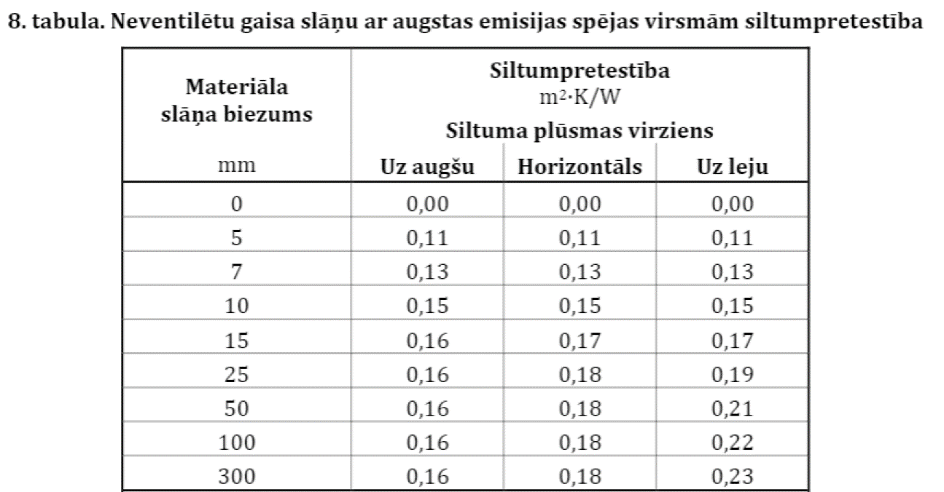
 |  |  |  |  |  |  |  |  |  |  | smilšakmens | 2 |  |  | vieglbetona bloks | 0.72 | 0.72
 | Siena 1 |  |  |  |  |  |  |  |  |  | frēzbaļķu brusa | 0.2 |  |  | silikātbloks |  | 0.68
 |  |  |  |  |  |  |  |  |  |  | esošā siena | 0.3 |  |  | keramzīta bloks |  | 0.037
 | Virsmu siltuma zudumu pretestība (m2K/W): |  |  |  | Rsi | 0.13 |  |  |  |  | keramzītbetona bloks | 0.2 |  |  | esošā siena |  | 0.038
 |  |  |  |  | Rse | 0.04 |  |  |  |  | FIBO 5 | 0.26 |  |  | ķieģelis | 0.64 | 0.09
 |  |  |  |  |  |  |  |  |  |  | ķieģelis | 0.64 |  |  | PAROC Linio 10 | 0.036 | 0.038
Slāņa nosaukums |  | λcl (D) (W/mK) | ∆λW (W/mK) | λd (W/mK) |  | Rn (m2K/W) | dn (m) |  |  |  | FIBO 3 | 0.19 |  | v | siltumizolācija |  | 0.037
bauroc CLASSIC 3MPa |  | 0.100 | 0.020 | 0.120 |  | 2.500 | 0.300 |  |  |  | kokšķiedru plate | 0.053 |  |  | koks | 0.038 | 0.035
siltumizolācija |  | 0.036 | 0.001 | 0.037 |  | 5.405 | 0.200 |  | 0.063251106894 |  | koks/skaidas | 0.129 | 0,44m |  | esošs mūris |  | 0.036
 |  |  |  |  |  |  |  |  |  |  | dobais keramikas bloks | 0.26 |  |  | Aeroc EkoTerm Plus |  | 0.038
 |  |  |  | Rtot = |  | 7.905 | 0.500 | m |  |  | Keraterm 44 | 0.161 |  |  | monolīts betons |  | 2
 |  |  |  |  |  |  |  |  |  |  | Ytong bloks | 0.095 |  |  | PAROC WAS 50t
 |  | U - vērtība |  | 0.12 |  | W/(m2K) |  |  | 8.3333333333 |  | Paroc Linio 15 | 0.037
 |  |  |  |  |  |  |  |  |  |  | pamatu bloks/monolīts | 2
 |  |  |  |  |  |  |  |  |  | 7.905 | Paroc WAS 25t | 0.033
 |  |  |  |  |  |  |  |  |  |  | Paroc eXtra | 0.036 |  |  | vieglbetona bloks | 0.72 | 0.72
 | Siena 2 |  |  |  |  |  |  |  |  | 8.3333333333 | siltumizolācija | 0.036 |  |  | keramzītbetona bloks |  | 0.036
 |  |  |  |  |  |  |  |  |  |  | siltumizolācija_b | 0.041
 | Virsmu siltuma zudumu pretestība (m2K/W): |  |  |  | Rsi | 0.13 |  |  |  |  | ISOVER KL33 | 0.033 |  |  |  |  | 0.039
 |  |  |  |  | Rse | 0.04 |  |  |  |  | ISOVER KL37 | 0.037 |  |  | izdedži |  | 0.09
 |  |  |  |  |  |  |  |  |  |  | gaiss | 0.026 |  |  | PAROC Linio 10 | 0.036 | 0.038
Slāņa nosaukums |  | λcl (D) (W/mK) | ∆λW (W/mK) | λd (W/mK) |  | Rn (m2K/W) | dn (m) |  |  |  | bauroc ECOTERM + | 0.072 |  | v | siltumizolācija |  | 0.033
bauroc ECOTERM + |  | 0.072 | 0.020 | 0.092 |  | 4.076 | 0.375 |  |  |  | bauroc ECOTERM | 0.084 |  |  | PAROC FAS 4 | 0.038 | 0.035
siltumizolācija |  | 0.036 | 0.001 | 0.037 |  | 4.054 | 0.150 |  |  |  | bauroc CLASSIC 3MPa | 0.1 |  |  |  |  | 0.036
 |  |  |  |  |  |  |  |  |  |  | Tenax NEO EPS 70 | 0.032 |  |  |  |  | 0.038
 |  |  |  | Rtot = |  | 8.13 | 0.525 | m |  |  | Tenax EPS 100 | 0.036
 |  |  |  |  |  |  |  |  |  |  | AEROBLOCK | 0.08
 |  | U - vērtība |  | 0.12 |  | W/(m2K) |  |  |  |  | YTONG Energo Ultra + | 0.072
 |  |  |  |  |  |  |  |  |  |  | skaidas | 0.100

jkl
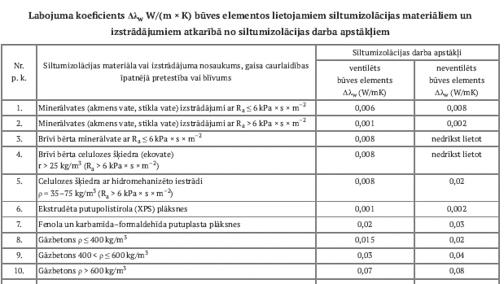

 |  | Grīda | 1 | (ISO 13370:2017, Grīda uz grunts) |  |  |  |  |  |  |  |  | 1.st | 2.st | cits | ārtelpas

Virsmu siltumpretestība, m2K/W: |  |  |  |  | Rsi | 0.17 |  |  |  |  | attieciba | Tenapors Extra EPS 150 | 0.034
 |  |  |  |  | Rse | 0.00 |  |  |  |  | 2.83 | siltumizolācija | 0.033
 |  |  |  |  |  |  |  |  |  |  |  | Tenapors EPS 100 | 0.036 |  |  |  | 72 | 3.1 | 223.2
 |  |  | Sienas biezums, m: |  |  | dw;e | 0.500 |  |  |  |  | Tenapors EPS 200 | 0.033 |  |  |  | 6.1 | 3.1 | 18.91
 |  |  | Grīdas laukums, m2: |  |  | A | 79.09 |  |  |  | 0.3 | PAROC GRS 20 | 0.035 |  |  |  | 8.8 | 2.6 | 22.88
 |  |  | Ārsienas perimetrs, m: |  |  | P | 44.20 |  |  |  | 0.55885699836 | Styrodor | 0.034 |  |  |  | 9 | 2.6 | 23.4
 |  |  | Raksturīgais izmērs, m: |  |  | B | 3.58 |  |  |  |  | Finnfoam FL300 | 0.022 |  |  |  | 38.5 | 2.6 | 100.1
 |  |  |  |  |  |  |  |  |  |  |  | keramzītbetons | 0.09 |  |  |  | 21.5 | 3.1 | 66.65
 | Zemes siltumvadītspēja, W/(mK): |  |  |  |  | λg | 2.0 |  |  |  |  | keramzīts | 0.09 |  |  |  | 4.7 | 3.1 | 14.57
 |  |  |  |  |  |  |  |  |  |  |  | PAROC VL |  |  |  |  | 19.2 | 3.1 | 59.52
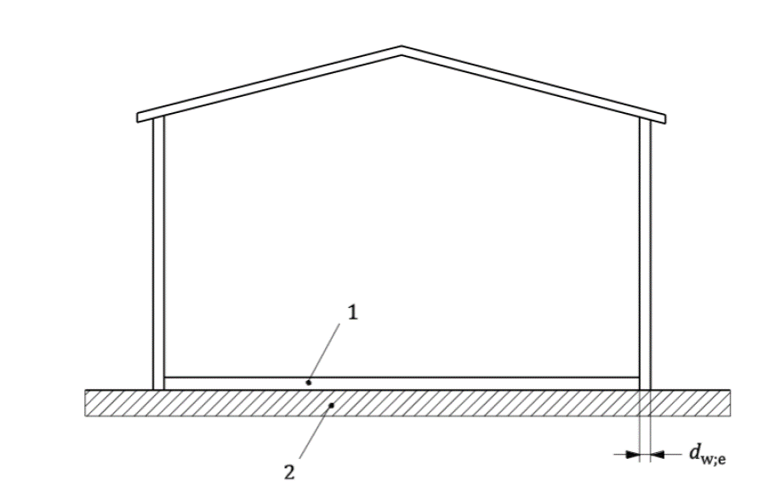
 | Slāņa nosaukums |  |  | λcl (D) (W/mK) | ∆λW (W/mK) | λd (W/mK) | Rfn (m2K/W) |  | dn (m) |  |  | ISOVER STYROFOAM 250 | 0.035 |  |  |  | 179.8 | 2.9434371524 | 529.23
 | grīdas segums |  |  | 0.260 | 0.000 | 0.260 | 0.077 |  | 0.020 |  |  | PAROC XES 200 | 0.037 |  | 274.04 |  |  | 29.2
 | siltumizolācija |  |  | 0.036 | 0.002 | 0.038 | 5.263 |  | 0.200 |  |  | FINNFOAM XPS | 0.031 |  |  |  |  | 17.2
 |  |  |  |  |  |  |  |  |  |  |  |  | 23.39 | 7 | 163.73 |  |  | 24.6
 |  |  |  |  |  |  |  |  | 220 | mm |  |  | 12.9 | 27.9 | 359.91 |  |  | 5.6
 |  |  |  |  |  |  |  |  |  |  |  | 1.00 |  |  | 523.640696 |  |  | 8.7
Grīdas konstrukcijas siltumpretestība, m2K/W: |  |  |  |  |  | Rf;sog | 5.340 |  |  |  |  |  |  |  |  |  |  | 112.00
 | Grīdas ekvivalentais biezums, m: |  |  |  |  | df | 11.52
 | Grīdas uz grunts siltumcaurlaidība, W/(m2K): |  |  |  |  | Ufg;sog | 0.104

 | Pamatu vertikālās siltumizolācijas biezums, m: |  |  |  |  | dins | 0.150
 | Siltumvadītspēja, W/(mK): |  |  |  |  | λD | 0.036
 | Siltumpretestība, m2K/W: |  |  |  |  | Rins | 4.167
 | Papildus siltumpretestība, m2K/W: |  |  |  |  | R' | 4.092
 | Papildus ekvivalentais biezums, m: |  |  |  |  | d' | 8.183 |  |  |  |  | 1.00
 | Izolācijas dziļums zem zemes 0 līmeņa, m: |  |  |  |  | D | 1.15
 | Vertikālās izolācijas sānu faktors, W/(mK): |  |  |  |  | ψg.ed | -0.046

 |  |  |  |  |  | Uf;sus = | 0.08 | W/(m2K) |  |  |  |  |  | 8.5

 |  |  |  |  |  |  |  |  |  |  |  | 9.35 | 30.5
 |  |  |  |  |  |  |  |  |  |  |  | 9.34

pagrbs_apkur
 |  | Grīda | 2 | (ISO 13370:2017, Apkurināts pagrabs)

 | Virsmu siltumpretestība, m2K/W: |  |  |  | Rsi | 0.17
 |  |  |  |  | Rse | 0.00 |  |  |  |  |  |  | 9.6 | 3.55
 |  |  |  |  |  |  |  |  |  |  |  |  | 2.8 | 2.8
 | Slāņa nosaukums |  |  | λcl (W/mK) | ∆λW (W/mK) | λd ( λD) (W/mK) | Rfn (m2K/W) |  | dn (m) |  |  |  | 4 | 2.8
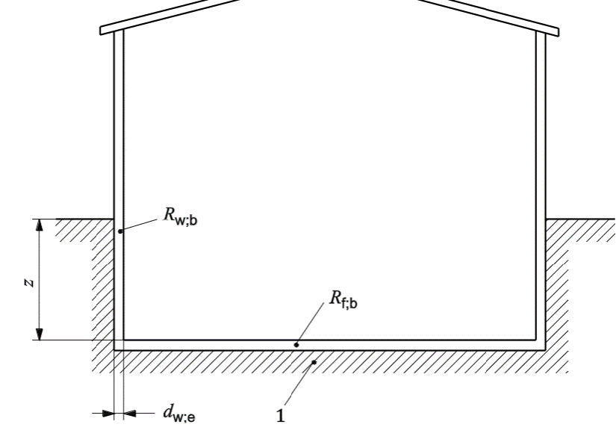
 | grīdas segums |  |  | 0.600 | 0.000 | 0.600 | 0.017 |  | 0.010 |  |  |  | 1.5 | 3.6
 | siltumizolācija |  |  | 0.036 | 0.002 | 0.038 | 2.632 |  | 0.100 |  |  |  | 2.8 | 2.8
 |  |  |  |  |  |  |  |  | kopā: |  |  |  | 9.6 | 3.55
 |  |  |  |  |  |  |  |  | 110 | mm |  |  | 2.8 | 2.8
Grīdas konstrukcijas siltumpretestība, m2K/W: |  |  |  |  |  | Rf;b | 2.649 |  |  |  |  |  | 4 | 2.8
 |  |  |  |  |  |  |  |  |  |  |  |  | 1.5 | 3.6
 |  |  | Sienas biezums, m: |  |  | dw;e | 0.52
Pagrabatāva grīdas dziļums zem zemes virsmas līmeņa, m: |  |  |  |  |  | z | 1.20
 |  |  | Grīdas laukums, m2: |  |  | A | 0.00
 |  |  | Ārsienas perimetrs, m: |  |  | P | 74.68
 |  |  | Raksturīgais izmērs, m: |  |  | B | 0.00

 | Zemes siltumvadītspēja W/(mK): |  |  |  |  | λg | 2.0

 | Pagrabstāva grīdas ekvivalentais biezums, m: |  |  |  |  | df | 6.158
Pagrabstāva grīdas siltumcaurlaidība, W/(m2K): |  |  |  |  |  | Ufg;b | 0.296 |  |  |  | 1

 | Slāņa nosaukums |  |  | λcl (W/mK) | ∆λW (W/mK) | λd (λD) (W/mK) | Rfn (m2K/W) |  | dn (m)
 | apdare |  |  | 0.60 | 0.000 | 0.600 | 0.017 |  | 0.010
 | ķieģelis |  |  | 0.64 | 0.000 | 0.640 | 0.80 |  | 0.510

Pagrabstāva sienas konstrukcijas siltumpretestība, m2K/W: |  |  |  |  |  | Rw;b | 0.814 |  |  |  |  | 1
 | Pagrabstāva sienas ekvivalentais biezums, m: |  |  |  |  | dw;b | 1.968
 | Pagrabstāva sienu siltumcaurlaidība, W/(m2K): |  |  |  |  | Uwg;b | 0.662 |  |  |  | 1

 |  |  |  |  |  | Ubg;eff = | 0.66 | W/(m2K)

grida_z>5
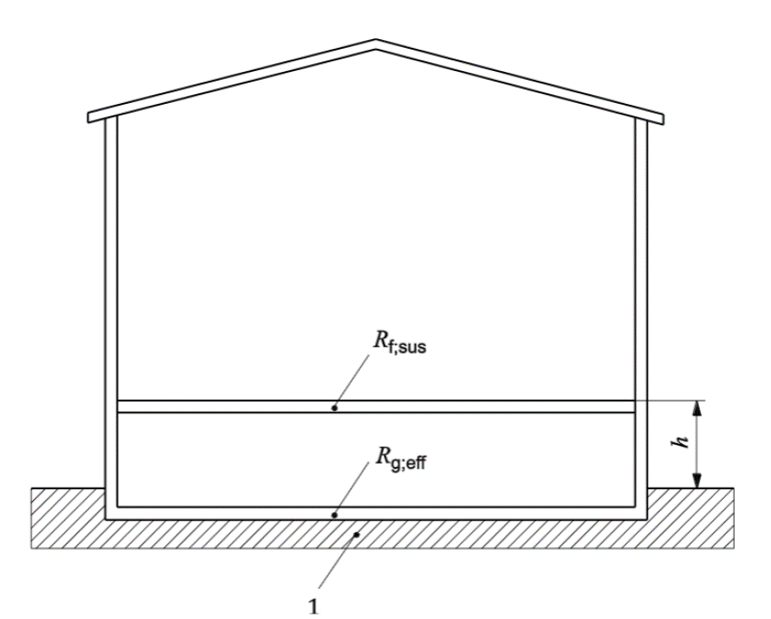
 |  | Grīda | 1 | (ISO 13370:2017, Grīda ar pagrīdi, z > 0,5m)

 | Virsmu siltumpretestība, m2K/W: |  |  |  | Rsi | 0.17
 |  |  |  |  | Rse | 0.04

 | Slāņa nosaukums |  |  | λcl (W/mK) | ∆λW (W/mK) | λd (W/mK) | Rfn (m2K/W) |  | dn (m)
 | grīdas segums |  |  | 0.130 | 0.000 | 0.130 | 0.154 |  | 0.020
 | siltumizolācija |  |  | 0.034 | 0.002 | 0.036 | 4.167 |  | 0.150
 |  |  |  |  |  |  |  |  | kopā:
 |  |  |  |  |  |  |  |  | 170 | mm
Grīdas ar pagrīdi siltumpretestība, m2K/W: |  |  |  |  |  | Rf;sus | 4.491
Grīdas ar pagrīdi siltumcaurlaidība, W/(m2K): |  |  |  |  |  | Uf;sus | 0.223
 |  |  |  |  |  |  |  |  |  |  |  | 0.0464
 |  |  | Sienas biezums, m: |  |  | dw;e | 0.39
 | Pagraba grīdas vidējais dziļums zem zemes virmas līmeņa, m: |  |  |  |  | z | 1.50 |  | z > 0,5
 |  |  | Grīdas laukums, m2: |  |  | A | 0.00
 |  |  | Ārsienas perimetrs, m: |  |  | P | 132.20
 |  |  | Raksturīgais izmērs, m: |  |  | B | 0.00

 | Zemes siltumvadītspēja W/(mK): |  |  |  |  | λg | 2.0

 | Slāņa nosaukums |  |  | λcl (W/mK) | ∆λW (W/mK) | λd (W/mK) | Rfn (m2K/W) |  | dn (m)
 | betons |  |  | 2.000 | 0.000 | 2.000 | 0.1 |  | 0.200

Grīdas uz grunts siltumpretestība, m2K/W: |  |  |  |  |  | Rg;eff | 0.1
 | Grīdas ekvivalentais biezums, m: |  |  |  |  | dg | 1.01 |  |  |  | 1.00
Pagrabstāva grīdas siltumcaurlaidība, W/(m2K): |  |  |  |  |  | Ufg;b | #NUM!
 | Pagrabstāva sienas ekvivalentais biezums, m: |  |  |  |  | dw;b | 0.820
 | Pagrabstāva sienu siltumcaurlaidība, W/(m2K): |  |  |  |  | Uwg;b | 1.061
 | Grīda uz grunts siltumcaurlaidība, W/(m2K): |  |  |  |  | Ug | #NUM!

 | Attālums no zemes virsmas līmeņa līdz telpas grīdas līmenim, m: |  |  |  |  | h | 1.10
Ventilācijas caurumu platība uz zemgrīdas telpas perimetra 1 metru, m2/m: |  |  |  |  |  | Ɛ | 0.001
 | Vidējais vēja ātrums 10m augstumā, m/s: |  |  |  |  | v | 2.0
 | Vēja ierobežojuma koeficients: |  |  |  |  | fW | 0.05

 | Slāņa nosaukums |  |  | λcl (W/mK) | ∆λW (W/mK) | λd (W/mK) | Rfn (m2K/W) |  | dn (m)
 | pamatu bloks |  |  | 2.000 | 0.000 | 2.000 | 0.2 |  | 0.400
 | apmetums |  |  | 0.250 | 0.000 | 0.250 | 0.04 |  | 0.010
 |  |  |  |  |  |  | 0.24

Pagrabstāva virszemes līmeņa sienas siltumcaurlaidība, W/(m2K): |  |  |  |  |  | UW | 2.253
Zemgrīdas telpas ekvivalentā siltumcaurlaidība, W/(m2K): |  |  |  |  |  | UX | #DIV/0!

 |  |  |  |  | Ufg;sus = |  | #NUM! | W/(m2K)

